Data_radiator
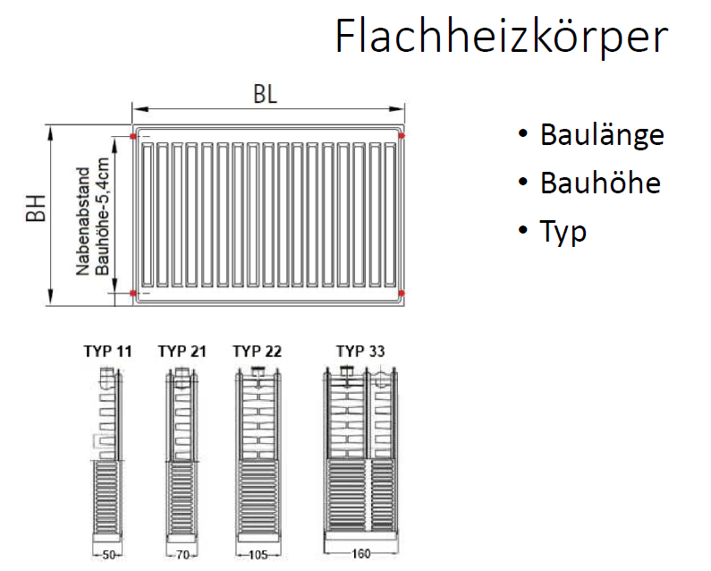


Lfd. Nr. | Spalte1 | Heizkörper Subtyp | Heizkörper_Typ | Heizkörper_Subtyp | Höhe H in mm | Breite B in mm | HK Fläche in m² | HK Volumen in m³ | Nabenabstand N in mm | Bautiefe T in mm | Nennweite DN | Außendurchmesser d in mm | Rippenhöhe in mm | Mittlere Rohrübertemperatur in K | Übertemperatur in K | Mittlere Wassertemperatur in °C | Rippenhöhe h in mm | Rippenabstand a in mm | Rohrreihen | Heizkörperexponent n | Wärmeleistung (75/65/20) in W | Wärmeleistung (75/65/20) in W/m | Wärmeleistung (75/65/20) in W/Glied | Wärmeleistung in W/m² | Kommentar
81 |  |  | Rohrradiator | Stahlrohrradiator | 190 |  |  |  | 120 | 65 |  |  |  |  |  |  |  |  |  | 1.30 |  |  | 14
82 |  |  | Rohrradiator | Stahlrohrradiator | 190 |  |  |  | 120 | 105 |  |  |  |  |  |  |  |  |  | 1.30 |  |  | 20
83 |  |  | Rohrradiator | Stahlrohrradiator | 190 |  |  |  | 120 | 145 |  |  |  |  |  |  |  |  |  | 1.30 |  |  | 26
84 |  |  | Rohrradiator | Stahlrohrradiator | 260 |  |  |  | 190 | 65 |  |  |  |  |  |  |  |  |  | 1.30 |  |  | 19
85 |  |  | Rohrradiator | Stahlrohrradiator | 260 |  |  |  | 190 | 105 |  |  |  |  |  |  |  |  |  | 1.30 |  |  | 26
86 |  |  | Rohrradiator | Stahlrohrradiator | 260 |  |  |  | 190 | 145 |  |  |  |  |  |  |  |  |  | 1.30 |  |  | 33
87 |  |  | Rohrradiator | Stahlrohrradiator | 260 |  |  |  | 190 | 185 |  |  |  |  |  |  |  |  |  | 1.30 |  |  | 42
88 |  |  | Rohrradiator | Stahlrohrradiator | 260 |  |  |  | 190 | 225 |  |  |  |  |  |  |  |  |  | 1.30 |  |  | 47
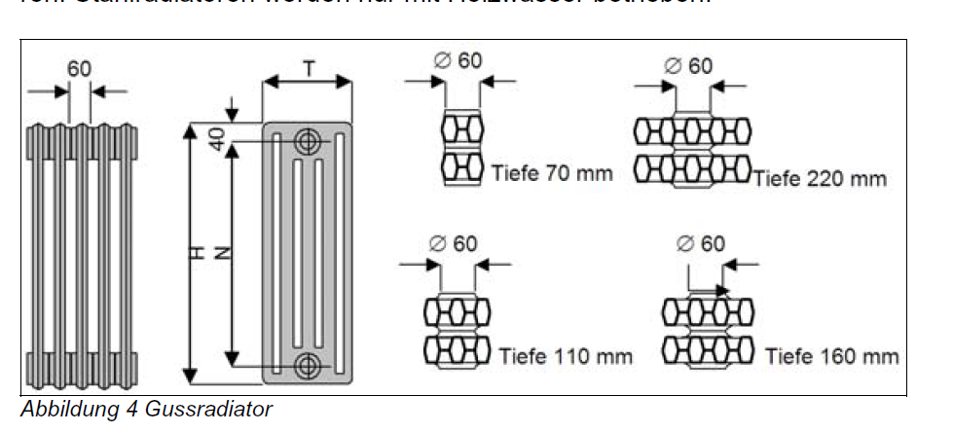
89 |  |  | Rohrradiator | Stahlrohrradiator | 300 |  |  |  | 230 | 65 |  |  |  |  |  |  |  |  |  | 1.30 |  |  | 22
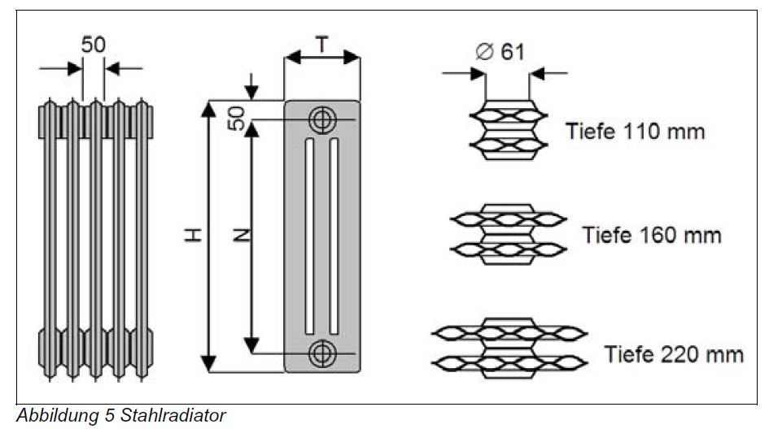
90 |  |  | Rohrradiator | Stahlrohrradiator | 300 |  |  |  | 230 | 105 |  |  |  |  |  |  |  |  |  | 1.30 |  |  | 31
91 |  |  | Rohrradiator | Stahlrohrradiator | 300 |  |  |  | 230 | 145 |  |  |  |  |  |  |  |  |  | 1.30 |  |  | 40
92 |  |  | Rohrradiator | Stahlrohrradiator | 300 |  |  |  | 230 | 185 |  |  |  |  |  |  |  |  |  | 1.30 |  |  | 48
93 |  |  | Rohrradiator | Stahlrohrradiator | 300 |  |  |  | 230 | 225 |  |  |  |  |  |  |  |  |  | 1.30 |  |  | 57
94 |  |  | Rohrradiator | Stahlrohrradiator | 400 |  |  |  | 330 | 65 |  |  |  |  |  |  |  |  |  | 1.30 |  |  | 28
95 |  |  | Rohrradiator | Stahlrohrradiator | 400 |  |  |  | 330 | 105 |  |  |  |  |  |  |  |  |  | 1.30 |  |  | 41
96 |  |  | Rohrradiator | Stahlrohrradiator | 400 |  |  |  | 330 | 145 |  |  |  |  |  |  |  |  |  | 1.30 |  |  | 52
97 |  |  | Rohrradiator | Stahlrohrradiator | 400 |  |  |  | 330 | 185 |  |  |  |  |  |  |  |  |  | 1.30 |  |  | 64
98 |  |  | Rohrradiator | Stahlrohrradiator | 400 |  |  |  | 330 | 225 |  |  |  |  |  |  |  |  |  | 1.30 |  |  | 75
99 |  |  | Rohrradiator | Stahlrohrradiator | 500 |  |  |  | 430 | 65 |  |  |  |  |  |  |  |  |  | 1.30 |  |  | 37
100 |  |  | Rohrradiator | Stahlrohrradiator | 500 |  |  |  | 430 | 105 |  |  |  |  |  |  |  |  |  | 1.30 |  |  | 51
101 |  |  | Rohrradiator | Stahlrohrradiator | 500 |  |  |  | 430 | 145 |  |  |  |  |  |  |  |  |  | 1.30 |  |  | 65
102 |  |  | Rohrradiator | Stahlrohrradiator | 500 |  |  |  | 430 | 185 |  |  |  |  |  |  |  |  |  | 1.30 |  |  | 80
103 |  |  | Rohrradiator | Stahlrohrradiator | 500 |  |  |  | 430 | 225 |  |  |  |  |  |  |  |  |  | 1.30 |  |  | 94
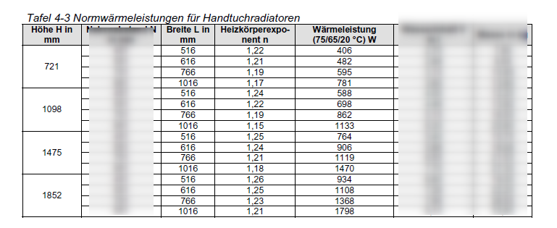
104 |  |  | Rohrradiator | Stahlrohrradiator | 600 |  |  |  | 530 | 65 |  |  |  |  |  |  |  |  |  | 1.30 |  |  | 44
105 |  |  | Rohrradiator | Stahlrohrradiator | 600 |  |  |  | 530 | 105 |  |  |  |  |  |  |  |  |  | 1.30 |  |  | 60
106 |  |  | Rohrradiator | Stahlrohrradiator | 600 |  |  |  | 530 | 145 |  |  |  |  |  |  |  |  |  | 1.30 |  |  | 77
107 |  |  | Rohrradiator | Stahlrohrradiator | 600 |  |  |  | 530 | 185 |  |  |  |  |  |  |  |  |  | 1.30 |  |  | 65
108 |  |  | Rohrradiator | Stahlrohrradiator | 600 |  |  |  | 530 | 225 |  |  |  |  |  |  |  |  |  | 1.30 |  |  | 113
109 |  |  | Rohrradiator | Stahlrohrradiator | 750 |  |  |  | 680 | 65 |  |  |  |  |  |  |  |  |  | 1.30 |  |  | 55
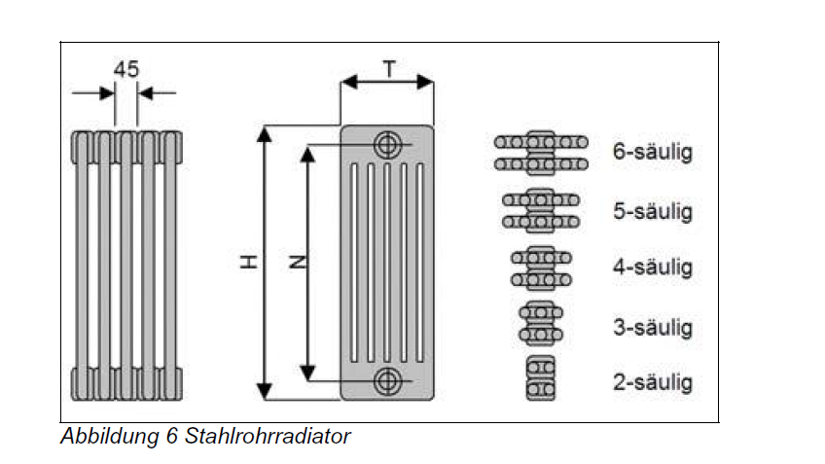
110 |  |  | Rohrradiator | Stahlrohrradiator | 750 |  |  |  | 680 | 105 |  |  |  |  |  |  |  |  |  | 1.30 |  |  | 75
111 |  |  | Rohrradiator | Stahlrohrradiator | 750 |  |  |  | 680 | 145 |  |  |  |  |  |  |  |  |  | 1.30 |  |  | 95
112 |  |  | Rohrradiator | Stahlrohrradiator | 750 |  |  |  | 680 | 185 |  |  |  |  |  |  |  |  |  | 1.30 |  |  | 117
113 |  |  | Rohrradiator | Stahlrohrradiator | 750 |  |  |  | 680 | 225 |  |  |  |  |  |  |  |  |  | 1.30 |  |  | 137
114 |  |  | Rohrradiator | Stahlrohrradiator | 900 |  |  |  | 830 | 65 |  |  |  |  |  |  |  |  |  | 1.30 |  |  | 67
115 |  |  | Rohrradiator | Stahlrohrradiator | 900 |  |  |  | 830 | 105 |  |  |  |  |  |  |  |  |  | 1.30 |  |  | 89
116 |  |  | Rohrradiator | Stahlrohrradiator | 900 |  |  |  | 830 | 145 |  |  |  |  |  |  |  |  |  | 1.30 |  |  | 112
117 |  |  | Rohrradiator | Stahlrohrradiator | 900 |  |  |  | 830 | 185 |  |  |  |  |  |  |  |  |  | 1.30 |  |  | 138
118 |  |  | Rohrradiator | Stahlrohrradiator | 900 |  |  |  | 830 | 225 |  |  |  |  |  |  |  |  |  | 1.30 |  |  | 163
119 |  |  | Rohrradiator | Stahlrohrradiator | 1,000 |  |  |  | 930 | 65 |  |  |  |  |  |  |  |  |  | 1.30 |  |  | 73
120 |  |  | Rohrradiator | Stahlrohrradiator | 1,000 |  |  |  | 930 | 105 |  |  |  |  |  |  |  |  |  | 1.30 |  |  | 98
121 |  |  | Rohrradiator | Stahlrohrradiator | 1,000 |  |  |  | 930 | 145 |  |  |  |  |  |  |  |  |  | 1.30 |  |  | 124
122 |  |  | Rohrradiator | Stahlrohrradiator | 1,000 |  |  |  | 930 | 185 |  |  |  |  |  |  |  |  |  | 1.30 |  |  | 151
123 |  |  | Rohrradiator | Stahlrohrradiator | 1,000 |  |  |  | 930 | 225 |  |  |  |  |  |  |  |  |  | 1.30 |  |  | 180
124 |  |  | Rohrradiator | Stahlrohrradiator | 1,200 |  |  |  | 1,130 | 65 |  |  |  |  |  |  |  |  |  | 1.30 |  |  | 86
125 |  |  | Rohrradiator | Stahlrohrradiator | 1,200 |  |  |  | 1,130 | 105 |  |  |  |  |  |  |  |  |  | 1.30 |  |  | 116
126 |  |  | Rohrradiator | Stahlrohrradiator | 1,200 |  |  |  | 1,130 | 145 |  |  |  |  |  |  |  |  |  | 1.30 |  |  | 147
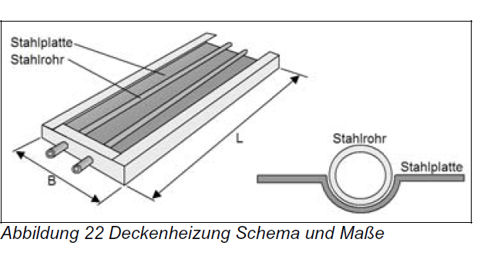
127 |  |  | Rohrradiator | Stahlrohrradiator | 1,200 |  |  |  | 1,130 | 185 |  |  |  |  |  |  |  |  |  | 1.30 |  |  | 179
128 |  |  | Rohrradiator | Stahlrohrradiator | 1,200 |  |  |  | 1,130 | 225 |  |  |  |  |  |  |  |  |  | 1.30 |  |  | 209
129 |  |  | Rohrradiator | Stahlrohrradiator | 1,500 |  |  |  | 1,430 | 65 |  |  |  |  |  |  |  |  |  | 1.30 |  |  | 106
130 |  |  | Rohrradiator | Stahlrohrradiator | 1,500 |  |  |  | 1,430 | 105 |  |  |  |  |  |  |  |  |  | 1.30 |  |  | 143
131 |  |  | Rohrradiator | Stahlrohrradiator | 1,500 |  |  |  | 1,430 | 145 |  |  |  |  |  |  |  |  |  | 1.30 |  |  | 180
132 |  |  | Rohrradiator | Stahlrohrradiator | 1,500 |  |  |  | 1,430 | 185 |  |  |  |  |  |  |  |  |  | 1.30 |  |  | 215
133 |  |  | Rohrradiator | Stahlrohrradiator | 1,500 |  |  |  | 1,430 | 225 |  |  |  |  |  |  |  |  |  | 1.30 |  |  | 250
134 |  |  | Rohrradiator | Stahlrohrradiator | 2,000 |  |  |  | 1,930 | 65 |  |  |  |  |  |  |  |  |  | 1.30 |  |  | 140
135 |  |  | Rohrradiator | Stahlrohrradiator | 2,000 |  |  |  | 1,930 | 105 |  |  |  |  |  |  |  |  |  | 1.30 |  |  | 189
136 |  |  | Rohrradiator | Stahlrohrradiator | 2,000 |  |  |  | 1,930 | 145 |  |  |  |  |  |  |  |  |  | 1.30 |  |  | 237
137 |  |  | Rohrradiator | Stahlrohrradiator | 2,000 |  |  |  | 1,930 | 185 |  |  |  |  |  |  |  |  |  | 1.30 |  |  | 282
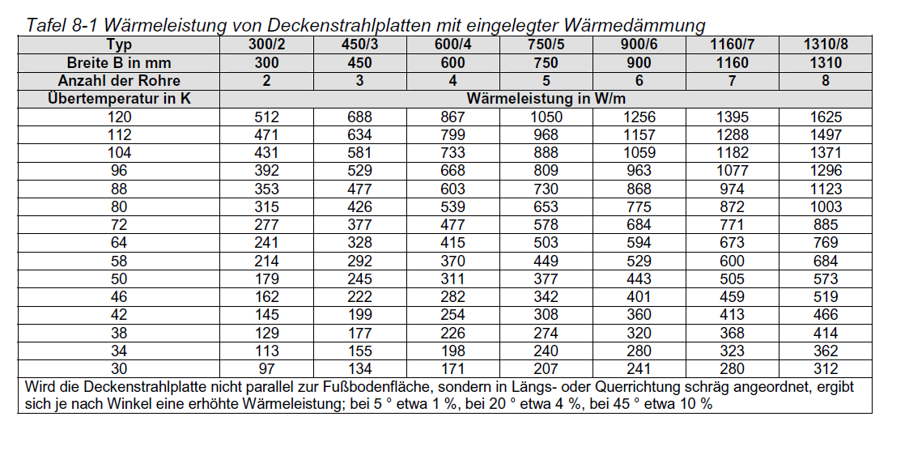
138 |  |  | Rohrradiator | Stahlrohrradiator | 2,000 |  |  |  | 1,930 | 225 |  |  |  |  |  |  |  |  |  | 1.30 |  |  | 330
139 |  |  | Rohrradiator | Stahlrohrradiator | 2,500 |  |  |  | 2,430 | 65 |  |  |  |  |  |  |  |  |  | 1.30 |  |  | 174
140 |  |  | Rohrradiator | Stahlrohrradiator | 2,500 |  |  |  | 2,430 | 105 |  |  |  |  |  |  |  |  |  | 1.30 |  |  | 236
141 |  |  | Rohrradiator | Stahlrohrradiator | 2,500 |  |  |  | 2,430 | 145 |  |  |  |  |  |  |  |  |  | 1.30 |  |  | 295
142 |  |  | Rohrradiator | Stahlrohrradiator | 2,500 |  |  |  | 2,430 | 185 |  |  |  |  |  |  |  |  |  | 1.30 |  |  | 347
143 |  |  | Rohrradiator | Stahlrohrradiator | 2,500 |  |  |  | 2,430 | 225 |  |  |  |  |  |  |  |  |  | 1.30 |  |  | 403
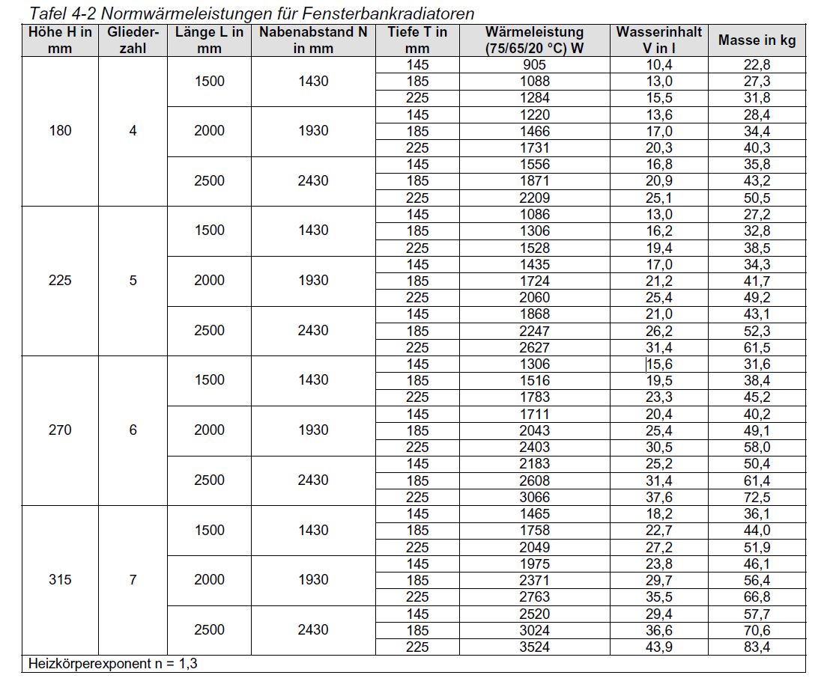
144 |  |  | Rohrradiator | Fensterbankradiator | 180 | 1500.00 | 0.27 |  | 1,430 | 145 |  |  |  |  |  |  |  |  |  | 1.30 | 905 | 603
145 |  |  | Rohrradiator | Fensterbankradiator | 180 | 1500.00 | 0.27 |  | 1,430 | 185 |  |  |  |  |  |  |  |  |  | 1.30 | 1,088 | 725
146 |  |  | Rohrradiator | Fensterbankradiator | 180 | 1500.00 | 0.27 |  | 1,430 | 225 |  |  |  |  |  |  |  |  |  | 1.30 | 1,284 | 856
147 |  |  | Rohrradiator | Fensterbankradiator | 180 | 2000.00 | 0.36 |  | 1,930 | 145 |  |  |  |  |  |  |  |  |  | 1.30 | 1,220 | 610
148 |  |  | Rohrradiator | Fensterbankradiator | 180 | 2000.00 | 0.36 |  | 1,930 | 185 |  |  |  |  |  |  |  |  |  | 1.30 | 1,466 | 733
149 |  |  | Rohrradiator | Fensterbankradiator | 180 | 2000.00 | 0.36 |  | 1,930 | 225 |  |  |  |  |  |  |  |  |  | 1.30 | 1,731 | 866
150 |  |  | Rohrradiator | Fensterbankradiator | 180 | 2500.00 | 0.45 |  | 2,430 | 145 |  |  |  |  |  |  |  |  |  | 1.30 | 1,556 | 622
151 |  |  | Rohrradiator | Fensterbankradiator | 180 | 2500.00 | 0.45 |  | 2,430 | 185 |  |  |  |  |  |  |  |  |  | 1.30 | 1,871 | 748
152 |  |  | Rohrradiator | Fensterbankradiator | 180 | 2500.00 | 0.45 |  | 2,430 | 225 |  |  |  |  |  |  |  |  |  | 1.30 | 2,209 | 884
153 |  |  | Rohrradiator | Fensterbankradiator | 225 | 1500.00 | 0.34 |  | 1,430 | 145 |  |  |  |  |  |  |  |  |  | 1.30 | 1,086 | 724
154 |  |  | Rohrradiator | Fensterbankradiator | 225 | 1500.00 | 0.34 |  | 1,430 | 185 |  |  |  |  |  |  |  |  |  | 1.30 | 1,306 | 871
155 |  |  | Rohrradiator | Fensterbankradiator | 225 | 1500.00 | 0.34 |  | 1,430 | 225 |  |  |  |  |  |  |  |  |  | 1.30 | 1,528 | 1,019
156 |  |  | Rohrradiator | Fensterbankradiator | 225 | 2000.00 | 0.45 |  | 1,930 | 145 |  |  |  |  |  |  |  |  |  | 1.30 | 1,435 | 718
157 |  |  | Rohrradiator | Fensterbankradiator | 225 | 2000.00 | 0.45 |  | 1,930 | 185 |  |  |  |  |  |  |  |  |  | 1.30 | 1,724 | 862
158 |  |  | Rohrradiator | Fensterbankradiator | 225 | 2000.00 | 0.45 |  | 1,930 | 225 |  |  |  |  |  |  |  |  |  | 1.30 | 2,060 | 1,030
159 |  |  | Rohrradiator | Fensterbankradiator | 225 | 2500.00 | 0.56 |  | 2,430 | 145 |  |  |  |  |  |  |  |  |  | 1.30 | 1,868 | 747
160 |  |  | Rohrradiator | Fensterbankradiator | 225 | 2500.00 | 0.56 |  | 2,430 | 185 |  |  |  |  |  |  |  |  |  | 1.30 | 2,247 | 899
161 |  |  | Rohrradiator | Fensterbankradiator | 225 | 2500.00 | 0.56 |  | 2,430 | 225 |  |  |  |  |  |  |  |  |  | 1.30 | 2,627 | 1,051
162 |  |  | Rohrradiator | Fensterbankradiator | 270 | 1500.00 | 0.41 |  | 1,430 | 145 |  |  |  |  |  |  |  |  |  | 1.30 | 1,306 | 871
163 |  |  | Rohrradiator | Fensterbankradiator | 270 | 1500.00 | 0.41 |  | 1,430 | 185 |  |  |  |  |  |  |  |  |  | 1.30 | 1,516 | 1,011
164 |  |  | Rohrradiator | Fensterbankradiator | 270 | 1500.00 | 0.41 |  | 1,430 | 225 |  |  |  |  |  |  |  |  |  | 1.30 | 1,783 | 1,189
165 |  |  | Rohrradiator | Fensterbankradiator | 270 | 2000.00 | 0.54 |  | 1,930 | 145 |  |  |  |  |  |  |  |  |  | 1.30 | 1,711 | 856
166 |  |  | Rohrradiator | Fensterbankradiator | 270 | 2000.00 | 0.54 |  | 1,930 | 185 |  |  |  |  |  |  |  |  |  | 1.30 | 2,043 | 1,022
167 |  |  | Rohrradiator | Fensterbankradiator | 270 | 2000.00 | 0.54 |  | 1,930 | 225 |  |  |  |  |  |  |  |  |  | 1.30 | 2,403 | 1,202
168 |  |  | Rohrradiator | Fensterbankradiator | 270 | 2500.00 | 0.68 |  | 2,430 | 145 |  |  |  |  |  |  |  |  |  | 1.30 | 2,183 | 873
169 |  |  | Rohrradiator | Fensterbankradiator | 270 | 2500.00 | 0.68 |  | 2,430 | 185 |  |  |  |  |  |  |  |  |  | 1.30 | 2,608 | 1,043
170 |  |  | Rohrradiator | Fensterbankradiator | 270 | 2500.00 | 0.68 |  | 2,430 | 225 |  |  |  |  |  |  |  |  |  | 1.30 | 3,066 | 1,226
171 |  |  | Rohrradiator | Fensterbankradiator | 315 | 1500.00 | 0.47 |  | 1,430 | 145 |  |  |  |  |  |  |  |  |  | 1.30 | 1,465 | 977
172 |  |  | Rohrradiator | Fensterbankradiator | 315 | 1500.00 | 0.47 |  | 1,430 | 185 |  |  |  |  |  |  |  |  |  | 1.30 | 1,758 | 1,172
173 |  |  | Rohrradiator | Fensterbankradiator | 315 | 1500.00 | 0.47 |  | 1,430 | 225 |  |  |  |  |  |  |  |  |  | 1.30 | 2,049 | 1,366
174 |  |  | Rohrradiator | Fensterbankradiator | 315 | 2000.00 | 0.63 |  | 1,930 | 145 |  |  |  |  |  |  |  |  |  | 1.30 | 1,975 | 988
175 |  |  | Rohrradiator | Fensterbankradiator | 315 | 2000.00 | 0.63 |  | 1,930 | 185 |  |  |  |  |  |  |  |  |  | 1.30 | 2,371 | 1,186
176 |  |  | Rohrradiator | Fensterbankradiator | 315 | 2000.00 | 0.63 |  | 1,930 | 225 |  |  |  |  |  |  |  |  |  | 1.30 | 2,763 | 1,382
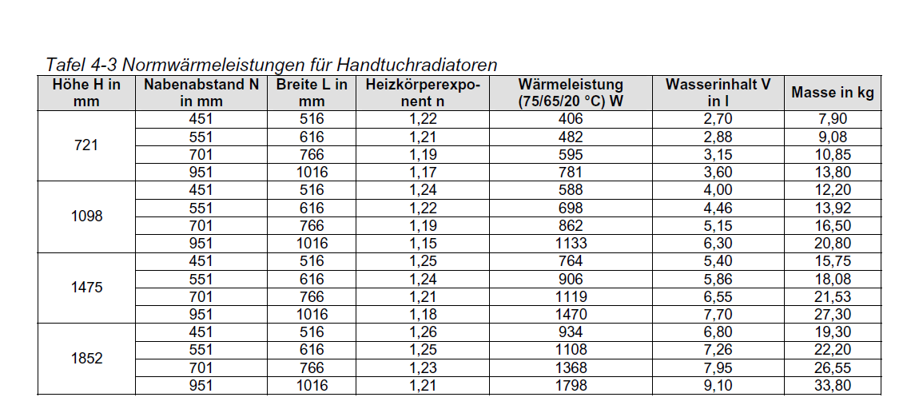
177 |  |  | Rohrradiator | Fensterbankradiator | 315 | 2500.00 | 0.79 |  | 2,430 | 145 |  |  |  |  |  |  |  |  |  | 1.30 | 2,520 | 1,008
178 |  |  | Rohrradiator | Fensterbankradiator | 315 | 2500.00 | 0.79 |  | 2,430 | 185 |  |  |  |  |  |  |  |  |  | 1.30 | 3,024 | 1,210
179 |  |  | Rohrradiator | Fensterbankradiator | 315 | 2500.00 | 0.79 |  | 2,430 | 225 |  |  |  |  |  |  |  |  |  | 1.30 | 3,524 | 1,410
180 |  |  | Rohrradiator | Handtuchradiator | 721 | 516.00 | 0.37204 |  | 451 |  |  |  |  |  |  |  |  |  |  | 1.22 | 406
181 |  |  | Rohrradiator | Handtuchradiator | 721 | 616.00 | 0.44414 |  | 551 |  |  |  |  |  |  |  |  |  |  | 1.21 | 482
182 |  |  | Rohrradiator | Handtuchradiator | 721 | 766.00 | 0.55229 |  | 701 |  |  |  |  |  |  |  |  |  |  | 1.19 | 595
183 |  |  | Rohrradiator | Handtuchradiator | 721 | 1016.00 | 0.73254 |  | 951 |  |  |  |  |  |  |  |  |  |  | 1.17 | 781
184 |  |  | Rohrradiator | Handtuchradiator | 1,098 | 516.00 | 0.56657 |  | 451 |  |  |  |  |  |  |  |  |  |  | 1.24 | 588
185 |  |  | Rohrradiator | Handtuchradiator | 1,098 | 616.00 | 0.67637 |  | 551 |  |  |  |  |  |  |  |  |  |  | 1.22 | 698
186 |  |  | Rohrradiator | Handtuchradiator | 1,098 | 766.00 | 0.84107 |  | 701 |  |  |  |  |  |  |  |  |  |  | 1.19 | 862
187 |  |  | Rohrradiator | Handtuchradiator | 1,098 | 1016.00 | 1.11557 |  | 951 |  |  |  |  |  |  |  |  |  |  | 1.15 | 1,133
188 |  |  | Rohrradiator | Handtuchradiator | 1,475 | 516.00 | 0.76110 |  | 451 |  |  |  |  |  |  |  |  |  |  | 1.25 | 764
189 |  |  | Rohrradiator | Handtuchradiator | 1,475 | 616.00 | 0.90860 |  | 551 |  |  |  |  |  |  |  |  |  |  | 1.24 | 906
190 |  |  | Rohrradiator | Handtuchradiator | 1,475 | 766.00 | 1.12985 |  | 701 |  |  |  |  |  |  |  |  |  |  | 1.21 | 1,119
191 |  |  | Rohrradiator | Handtuchradiator | 1,475 | 1016.00 | 1.49860 |  | 951 |  |  |  |  |  |  |  |  |  |  | 1.18 | 1,470
192 |  |  | Rohrradiator | Handtuchradiator | 1,852 | 516.00 | 0.95563 |  | 451 |  |  |  |  |  |  |  |  |  |  | 1.26 | 934
193 |  |  | Rohrradiator | Handtuchradiator | 1,852 | 616.00 | 1.14083 |  | 551 |  |  |  |  |  |  |  |  |  |  | 1.25 | 1,108
194 |  |  | Rohrradiator | Handtuchradiator | 1,852 | 766.00 | 1.41863 |  | 701 |  |  |  |  |  |  |  |  |  |  | 1.23 | 1,368
195 |  |  | Rohrradiator | Handtuchradiator | 1,852 | 1016.00 | 1.88163 |  | 951 |  |  |  |  |  |  |  |  |  |  | 1.21 | 1,798
 |  |  |  |  |  |  |  |  |  |  |  |  |  |  |  |  |  |  |  |  |  |  |  |  |  | Nah | 17.8 | 32 | 49 | 70 | 91 | 113 | 150 | 200 | 236

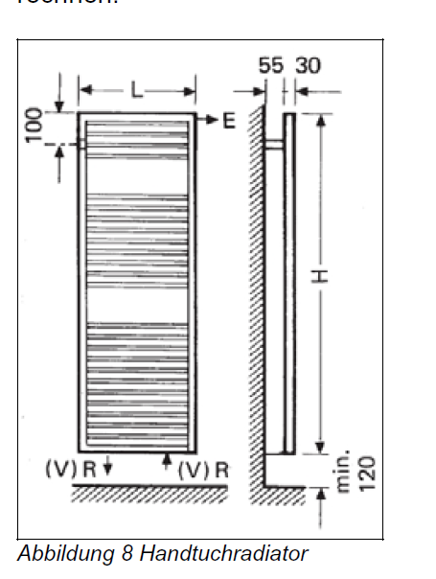
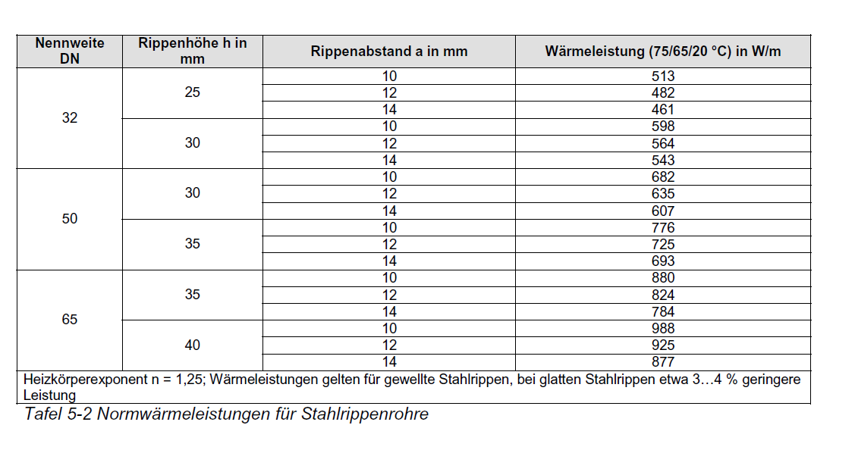
 |  |  |  |  |  |  |  |  |  |  |  |  |  |  |  |  |  |  |  |  |  |  |  |  |  | Helper Table | 1 | 2 | 3 | 4 | 5 | 6 | 7 | 8 | 9
 |  |  |  |  |  |  |  |  |  |  |  |  |  |  |  |  |  |  |  |  |  |  |  |  |  | EFH | 0 | 12.4 | 21 | 32.3 | 46 | 58.5 | 73 | 97 | 132
 |  |  |  |  |  |  |  |  |  |  |  |  |  |  |  |  |  |  |  |  |  |  |  |  |  | Entfernt | 0 | 12.4 | 21 | 32.3 | 46 | 58.5 | 73 | 97 | 132
 |  |  |  |  |  |  |  |  |  |  |  |  |  |  |  |  |  |  |  |  |  |  |  |  |  | Mittel | 0 | 17 | 29 | 45 | 65 | 83.5 | 101 | 140 | 161
 |  |  |  |  |  |  |  |  |  |  |  |  |  |  |  |  |  |  |  |  |  |  |  |  |  | Nah | 0 | 18.8 | 33 | 50 | 71 | 92 | 114 | 151 | 201

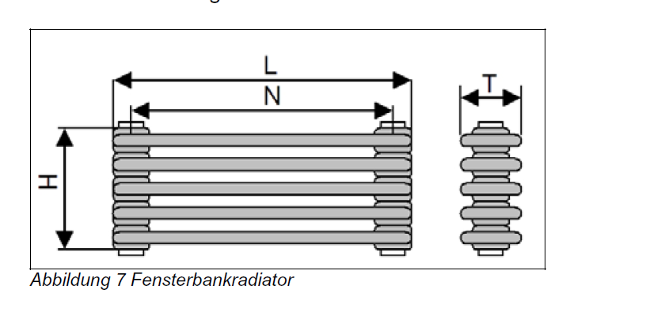
 |  |  |  |  |  |  |  |  |  |  |  |  |  |  |  |  |  |  |  |  |  |  |  |  |  | Input : | EFH
 |  |  |  |  |  |  |  |  |  |  |  |  |  |  |  |  |  |  |  |  |  |  |  |  |  | Value : | 1.44 | 86.4
 |  |  |  |  |  |  |  |  |  |  |  |  |  |  |  |  |  |  |  |  |  |  |  |  |  | Output : | 7

 |  |  |  |  |  |  |  |  |  |  |  |  |  |  |  |  |  |  |  |  |  |  |  |  |  | Oventrop AV6 | 2K P-Abweichung

 |  |  |  |  |  |  |  |  |  |  |  |  |  |  |  |  |  |  |  |  |  |  |  |  |  |  | 1 | 2 | 3 | 4 | 5 | 6 | 7 | 8 | 9
 |  |  |  |  |  |  |  |  |  |  |  |  |  |  |  |  |  |  |  |  |  |  |  |  |  | Entfernt | 6 | 12.5 | 39 | 70 | 100 | 125 | 140
 |  |  |  |  |  |  |  |  |  |  |  |  |  |  |  |  |  |  |  |  |  |  |  |  |  | Mittel | 8.5 | 17.5 | 55 | 100 | 140 | 175 | 210
 |  |  |  |  |  |  |  |  |  |  |  |  |  |  |  |  |  |  |  |  |  |  |  |  |  | Nah | 9.5 | 19 | 60 | 113 | 160 | 190 | 230

 |  |  |  |  |  |  |  |  |  |  |  |  |  |  |  |  |  |  |  |  |  |  |  |  |  | Helper Table | 1 | 2 | 3 | 4 | 5 | 6 | 7 | 8 | 9
 |  |  |  |  |  |  |  |  |  |  |  |  |  |  |  |  |  |  |  |  |  |  |  |  |  | EFH | 7 | 13.5 | 40 | 71 | 101 | 126 | 141 |  | 1
 |  |  |  |  |  |  |  |  |  |  |  |  |  |  |  |  |  |  |  |  |  |  |  |  |  | Entfernt | 7 | 13.5 | 40 | 71 | 101 | 126 | 141 |  | 1
 |  |  |  |  |  |  |  |  |  |  |  |  |  |  |  |  |  |  |  |  |  |  |  |  |  | Mittel | 9.5 | 18.5 | 56 | 101 | 141 | 176 | 211 |  | 1
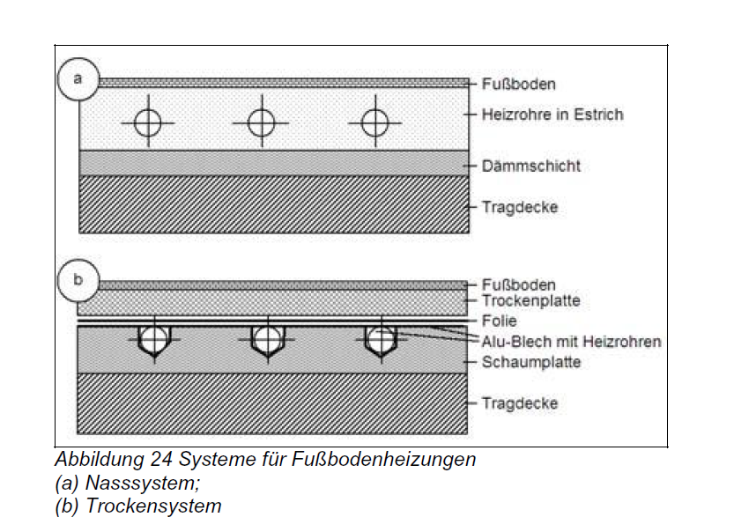
 |  |  |  |  |  |  |  |  |  |  |  |  |  |  |  |  |  |  |  |  |  |  |  |  |  | Nah | 10.5 | 20 | 61 | 114 | 161 | 191 | 231 |  | 1

 |  |  |  |  |  |  |  |  |  |  |  |  |  |  |  |  |  |  |  |  |  |  |  |  |  | Input : | EFH
 |  |  |  |  |  |  |  |  |  |  |  |  |  |  |  |  |  |  |  |  |  |  |  |  |  | Value : | 0.12
 |  |  |  |  |  |  |  |  |  |  |  |  |  |  |  |  |  |  |  |  |  |  |  |  |  | Output : | 1

 |  |  |  |  |  |  |  |  |  |  |  |  |  |  |  |  |  |  |  |  |  |  |  |  |  | Danfoss RA-N | 2K P-Abweichung

 |  |  |  |  |  |  |  |  |  |  |  |  |  |  |  |  |  |  |  |  |  |  |  |  |  |  | 1 | 2 | 3 | 4 | 5 | 6 | 7 | N
 |  |  |  |  |  |  |  |  |  |  |  |  |  |  |  |  |  |  |  |  |  |  |  |  |  | Entfernt | 9 | 17.5 | 26 | 43 | 68 | 90 | 120 | 170
 |  |  |  |  |  |  |  |  |  |  |  |  |  |  |  |  |  |  |  |  |  |  |  |  |  | Mittel | 12 | 25 | 37 | 57 | 95 | 125 | 166 | 240
 |  |  |  |  |  |  |  |  |  |  |  |  |  |  |  |  |  |  |  |  |  |  |  |  |  | Nah | 16 | 30 | 45 | 79 | 120 | 160 | 200 | 290

 |  |  |  |  |  |  |  |  |  |  |  |  |  |  |  |  |  |  |  |  |  |  |  |  |  | Helper Table | 1 | 2 | 3 | 4 | 5 | 6 | 7 | N | 9
 |  |  |  |  |  |  |  |  |  |  |  |  |  |  |  |  |  |  |  |  |  |  |  |  |  | EFH | 0 | 10 | 18.5 | 27 | 44 | 69 | 91 | 121
 |  |  |  |  |  |  |  |  |  |  |  |  |  |  |  |  |  |  |  |  |  |  |  |  |  | Entfernt | 0 | 10 | 18.5 | 27 | 44 | 69 | 91 | 121
 |  |  |  |  |  |  |  |  |  |  |  |  |  |  |  |  |  |  |  |  |  |  |  |  |  | Mittel | 0 | 13 | 26 | 38 | 58 | 96 | 126 | 167
 |  |  |  |  |  |  |  |  |  |  |  |  |  |  |  |  |  |  |  |  |  |  |  |  |  | Nah | 0 | 17 | 31 | 46 | 80 | 121 | 161 | 201

 |  |  |  |  |  |  |  |  |  |  |  |  |  |  |  |  |  |  |  |  |  |  |  |  |  | Input : | EFH
 |  |  |  |  |  |  |  |  |  |  |  |  |  |  |  |  |  |  |  |  |  |  |  |  |  | Value : | 0.91
 |  |  |  |  |  |  |  |  |  |  |  |  |  |  |  |  |  |  |  |  |  |  |  |  |  | Output : | 5

 |  |  |  |  |  |  |  |  |  |  |  |  |  |  |  |  |  |  |  |  |  |  |  |  |  | Danfoss RA-DV | 2K P-Abweichung

 |  |  |  |  |  |  |  |  |  |  |  |  |  |  |  |  |  |  |  |  |  |  |  |  |  |  | 1 | 2 | 3 | 4 | 5 | 6 | 7 | N
 |  |  |  |  |  |  |  |  |  |  |  |  |  |  |  |  |  |  |  |  |  |  |  |  |  | Entfernt | 7.7 | 11 | 15 | 20 | 34 | 60 | 80 | 100
 |  |  |  |  |  |  |  |  |  |  |  |  |  |  |  |  |  |  |  |  |  |  |  |  |  | Mittel | 10 | 13 | 18 | 33 | 48 | 77 | 95 | 129
 |  |  |  |  |  |  |  |  |  |  |  |  |  |  |  |  |  |  |  |  |  |  |  |  |  | Nah | 10.25 | 15.5 | 19 | 34 | 50 | 80 | 99 | 135

 |  |  |  |  |  |  |  |  |  |  |  |  |  |  |  |  |  |  |  |  |  |  |  |  |  | Helper Table | 1 | 2 | 3 | 4 | 5 | 6 | 7 | N
 |  |  |  |  |  |  |  |  |  |  |  |  |  |  |  |  |  |  |  |  |  |  |  |  |  | EFH | 0 | 8.7 | 12 | 16 | 21 | 35 | 61 | 81
 |  |  |  |  |  |  |  |  |  |  |  |  |  |  |  |  |  |  |  |  |  |  |  |  |  | Entfernt | 0 | 8.7 | 12 | 16 | 21 | 35 | 61 | 81
 |  |  |  |  |  |  |  |  |  |  |  |  |  |  |  |  |  |  |  |  |  |  |  |  |  | Mittel | 0 | 11 | 14 | 19 | 34 | 49 | 78 | 96
 |  |  |  |  |  |  |  |  |  |  |  |  |  |  |  |  |  |  |  |  |  |  |  |  |  | Nah | 0 | 11.25 | 16.5 | 20 | 35 | 51 | 81 | 100

 |  |  |  |  |  |  |  |  |  |  |  |  |  |  |  |  |  |  |  |  |  |  |  |  |  | Input : | EFH
 |  |  |  |  |  |  |  |  |  |  |  |  |  |  |  |  |  |  |  |  |  |  |  |  |  | Value : | 0.72
 |  |  |  |  |  |  |  |  |  |  |  |  |  |  |  |  |  |  |  |  |  |  |  |  |  | Output : | 6

 |  |  |  |  |  |  |  |  |  |  |  |  |  |  |  |  |  |  |  |  |  |  |  |  |  | Multilux4 Zweirohr | 2K P-Abweichung

 |  |  |  |  |  |  |  |  |  |  |  |  |  |  |  |  |  |  |  |  |  |  |  |  |  |  | 1 | 2 | 3 | 4 | 5 | 6 | 7 | 8
 |  |  |  |  |  |  |  |  |  |  |  |  |  |  |  |  |  |  |  |  |  |  |  |  |  | Entfernt 5kPa | 11 | 20 | 34 | 60 | 75 | 92 | 145 | 170
 |  |  |  |  |  |  |  |  |  |  |  |  |  |  |  |  |  |  |  |  |  |  |  |  |  | Mittel 10kPa | 15.5 | 28 | 47 | 70 | 106 | 130 | 175 | 190
 |  |  |  |  |  |  |  |  |  |  |  |  |  |  |  |  |  |  |  |  |  |  |  |  |  | Nah15kPa | 19 | 35 | 57.5 | 105 | 130 | 160 | 215 | 225

 |  |  |  |  |  |  |  |  |  |  |  |  |  |  |  |  |  |  |  |  |  |  |  |  |  | Helper Table | 1 | 2 | 3 | 4 | 5 | 6 | 7 | 8
 |  |  |  |  |  |  |  |  |  |  |  |  |  |  |  |  |  |  |  |  |  |  |  |  |  | EFH | 0 | 12 | 21 | 35 | 61 | 76 | 93 | 146
 |  |  |  |  |  |  |  |  |  |  |  |  |  |  |  |  |  |  |  |  |  |  |  |  |  | Entfernt | 0 | 12 | 21 | 35 | 61 | 76 | 93 | 146
 |  |  |  |  |  |  |  |  |  |  |  |  |  |  |  |  |  |  |  |  |  |  |  |  |  | Mittel | 0 | 16.5 | 29 | 48 | 71 | 107 | 131 | 176
 |  |  |  |  |  |  |  |  |  |  |  |  |  |  |  |  |  |  |  |  |  |  |  |  |  | Nah | 0 | 20 | 36 | 58.5 | 106 | 131 | 161 | 216

 |  |  |  |  |  |  |  |  |  |  |  |  |  |  |  |  |  |  |  |  |  |  |  |  |  | Input : | EFH
 |  |  |  |  |  |  |  |  |  |  |  |  |  |  |  |  |  |  |  |  |  |  |  |  |  | Value : | 0.72
 |  |  |  |  |  |  |  |  |  |  |  |  |  |  |  |  |  |  |  |  |  |  |  |  |  | Output : | 4

 |  |  |  |  |  |  |  |  |  |  |  |  |  |  |  |  |  |  |  |  |  |  |  |  |  | V-exakt | 2K P-Abweichung

 |  |  |  |  |  |  |  |  |  |  |  |  |  |  |  |  |  |  |  |  |  |  |  |  |  |  | 1 | 2 | 3 | 4 | 5 | 6
 |  |  |  |  |  |  |  |  |  |  |  |  |  |  |  |  |  |  |  |  |  |  |  |  |  | Entfernt 5kPa | 10.5 | 22 | 37 | 55 | 82 | 105
 |  |  |  |  |  |  |  |  |  |  |  |  |  |  |  |  |  |  |  |  |  |  |  |  |  | Mittel 10kPa | 15 | 30.5 | 52 | 72 | 115 | 150
 |  |  |  |  |  |  |  |  |  |  |  |  |  |  |  |  |  |  |  |  |  |  |  |  |  | Nah15kPa | 18.5 | 38 | 62 | 90 | 146 | 180

 |  |  |  |  |  |  |  |  |  |  |  |  |  |  |  |  |  |  |  |  |  |  |  |  |  | Helper Table | 1 | 2 | 3 | 4 | 5 | 6
 |  |  |  |  |  |  |  |  |  |  |  |  |  |  |  |  |  |  |  |  |  |  |  |  |  | EFH | 0 | 11.5 | 23 | 38 | 56 | 83
 |  |  |  |  |  |  |  |  |  |  |  |  |  |  |  |  |  |  |  |  |  |  |  |  |  | Entfernt | 0 | 11.5 | 23 | 38 | 56 | 83
 |  |  |  |  |  |  |  |  |  |  |  |  |  |  |  |  |  |  |  |  |  |  |  |  |  | Mittel | 0 | 16 | 31.5 | 53 | 73 | 116
 |  |  |  |  |  |  |  |  |  |  |  |  |  |  |  |  |  |  |  |  |  |  |  |  |  | Nah | 0 | 19.5 | 39 | 63 | 91 | 147

 |  |  |  |  |  |  |  |  |  |  |  |  |  |  |  |  |  |  |  |  |  |  |  |  |  | Input : | EFH
 |  |  |  |  |  |  |  |  |  |  |  |  |  |  |  |  |  |  |  |  |  |  |  |  |  | Value : | 0.2
 |  |  |  |  |  |  |  |  |  |  |  |  |  |  |  |  |  |  |  |  |  |  |  |  |  | Output : | 2

 |  |  |  |  |  |  |  |  |  |  |  |  |  |  |  |  |  |  |  |  |  |  |  |  |  | Kermi V3K S | 2K P-Abweichung

 |  |  |  |  |  |  |  |  |  |  |  |  |  |  |  |  |  |  |  |  |  |  |  |  |  |  | 1 | 1.5 | 2 | 2.5 | 3 | 3.5 | 4 | 4.5 | 5 | 5.5 | 6 | 6.5 | 7 | 7.5 | 8
 |  |  |  |  |  |  |  |  |  |  |  |  |  |  |  |  |  |  |  |  |  |  |  |  |  | Entfernt 5kPa | 28 | 40 | 49 | 60 | 69 | 77 | 85 | 96 | 110 | 125 | 139 | 150 | 160 | 170 | 180
 |  |  |  |  |  |  |  |  |  |  |  |  |  |  |  |  |  |  |  |  |  |  |  |  |  | Mittel 10kPa | 40 | 57 | 70 | 86 | 100 | 115 | 126 | 145 | 160 | 176 | 190 | 200 | 221 | 238 | 254
 |  |  |  |  |  |  |  |  |  |  |  |  |  |  |  |  |  |  |  |  |  |  |  |  |  | Nah15kPa | 49 | 68 | 84 | 105 | 125 | 140 | 155 | 171 | 187 | 203 | 226 | 247 | 263 | 281 | 300

 |  |  |  |  |  |  |  |  |  |  |  |  |  |  |  |  |  |  |  |  |  |  |  |  |  | Helper Table | 1 | 1.5 | 2 | 2.5 | 3 | 3.5 | 4 | 4.5 | 5 | 5.5 | 6 | 6.5 | 7 | 7.5 | 8
 |  |  |  |  |  |  |  |  |  |  |  |  |  |  |  |  |  |  |  |  |  |  |  |  |  | EFH | 0 | 29 | 41 | 50 | 61 | 70 | 78 | 86 | 97 | 111 | 126 | 140 | 151 | 161 | 171
 |  |  |  |  |  |  |  |  |  |  |  |  |  |  |  |  |  |  |  |  |  |  |  |  |  | Entfernt | 0 | 29 | 41 | 50 | 61 | 70 | 78 | 86 | 97 | 111 | 126 | 140 | 151 | 161 | 171
 |  |  |  |  |  |  |  |  |  |  |  |  |  |  |  |  |  |  |  |  |  |  |  |  |  | Mittel | 0 | 41 | 58 | 71 | 87 | 101 | 116 | 127 | 146 | 161 | 177 | 191 | 201 | 222 | 239
 |  |  |  |  |  |  |  |  |  |  |  |  |  |  |  |  |  |  |  |  |  |  |  |  |  | Nah | 0 | 50 | 69 | 85 | 106 | 126 | 141 | 156 | 172 | 188 | 204 | 227 | 248 | 264 | 282

 |  |  |  |  |  |  |  |  |  |  |  |  |  |  |  |  |  |  |  |  |  |  |  |  |  | Input : | EFH
 |  |  |  |  |  |  |  |  |  |  |  |  |  |  |  |  |  |  |  |  |  |  |  |  |  | Value : | 1.44
 |  |  |  |  |  |  |  |  |  |  |  |  |  |  |  |  |  |  |  |  |  |  |  |  |  | Output : | 4.5

Tabelle1
